演習1
問題①
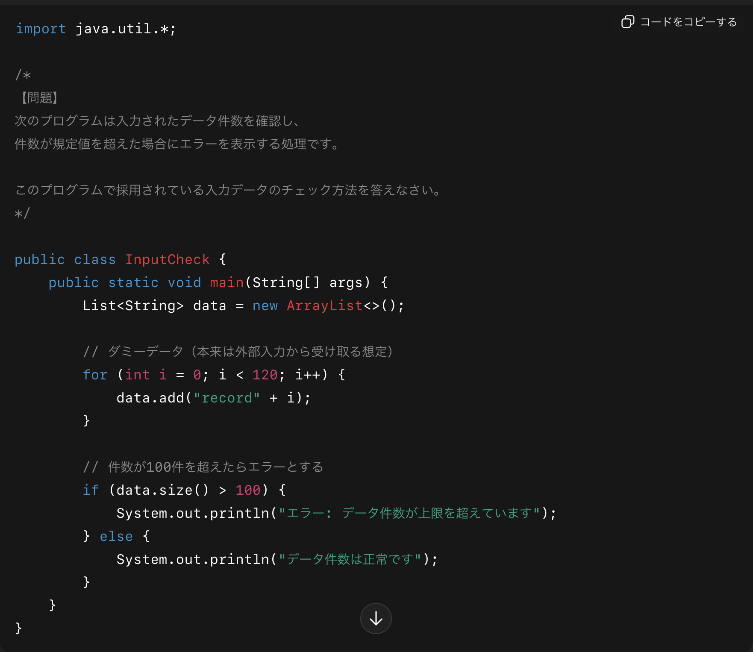

＜回答欄＞

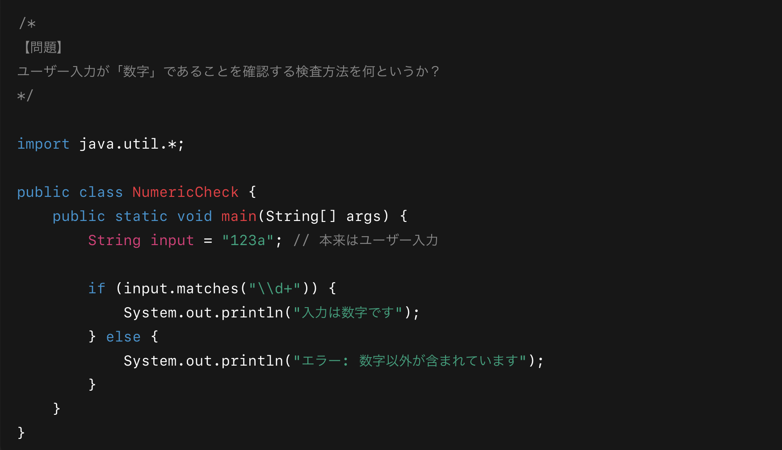
問題②

＜回答欄＞

問題③
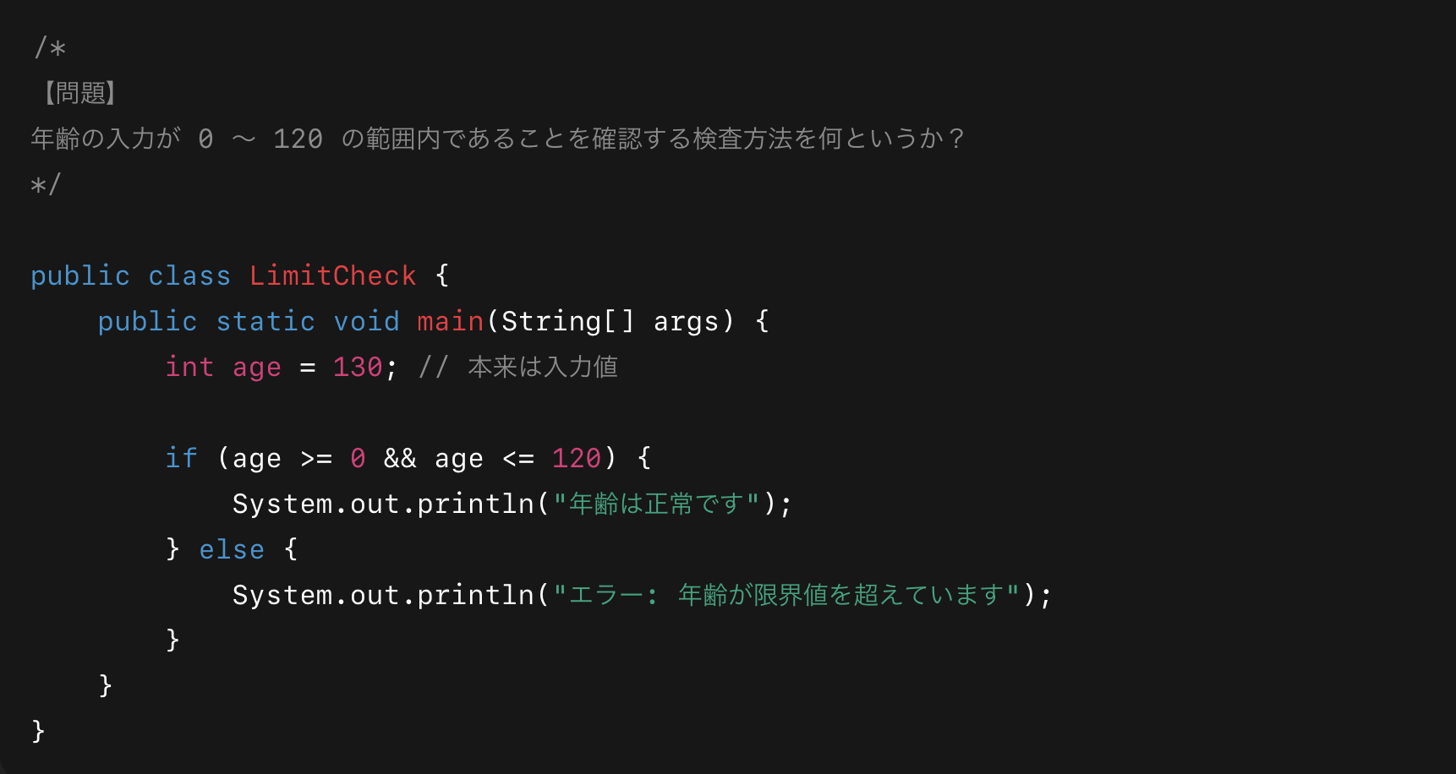

＜回答欄＞

問題④
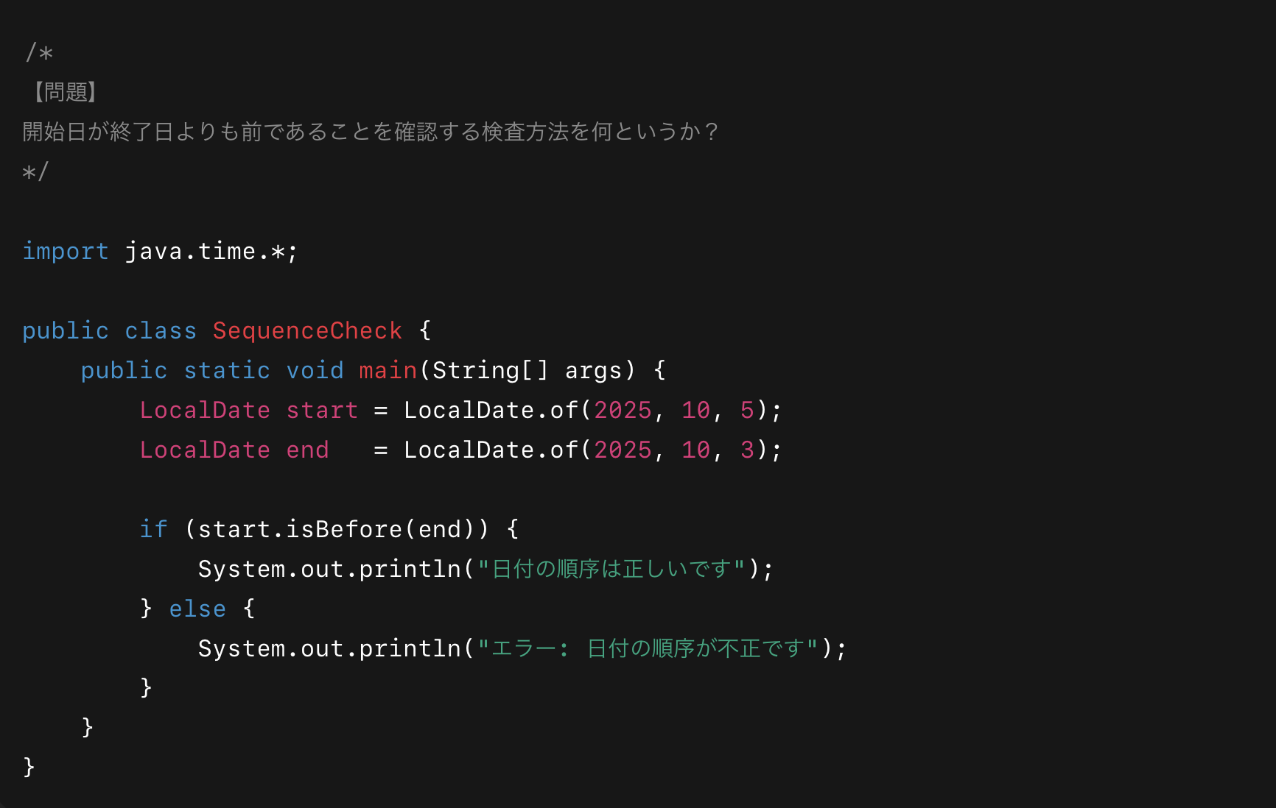

＜回答欄＞

問題⑤
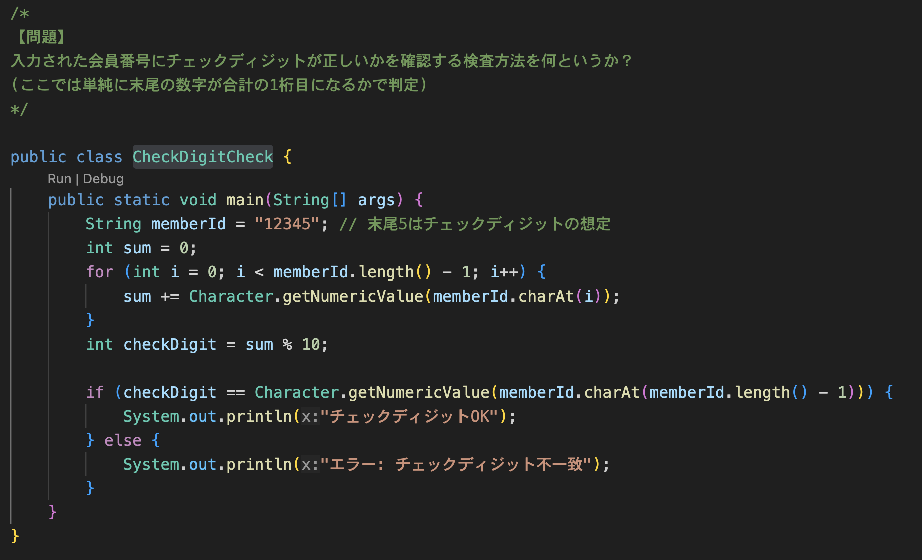

＜回答欄＞

問題⑥
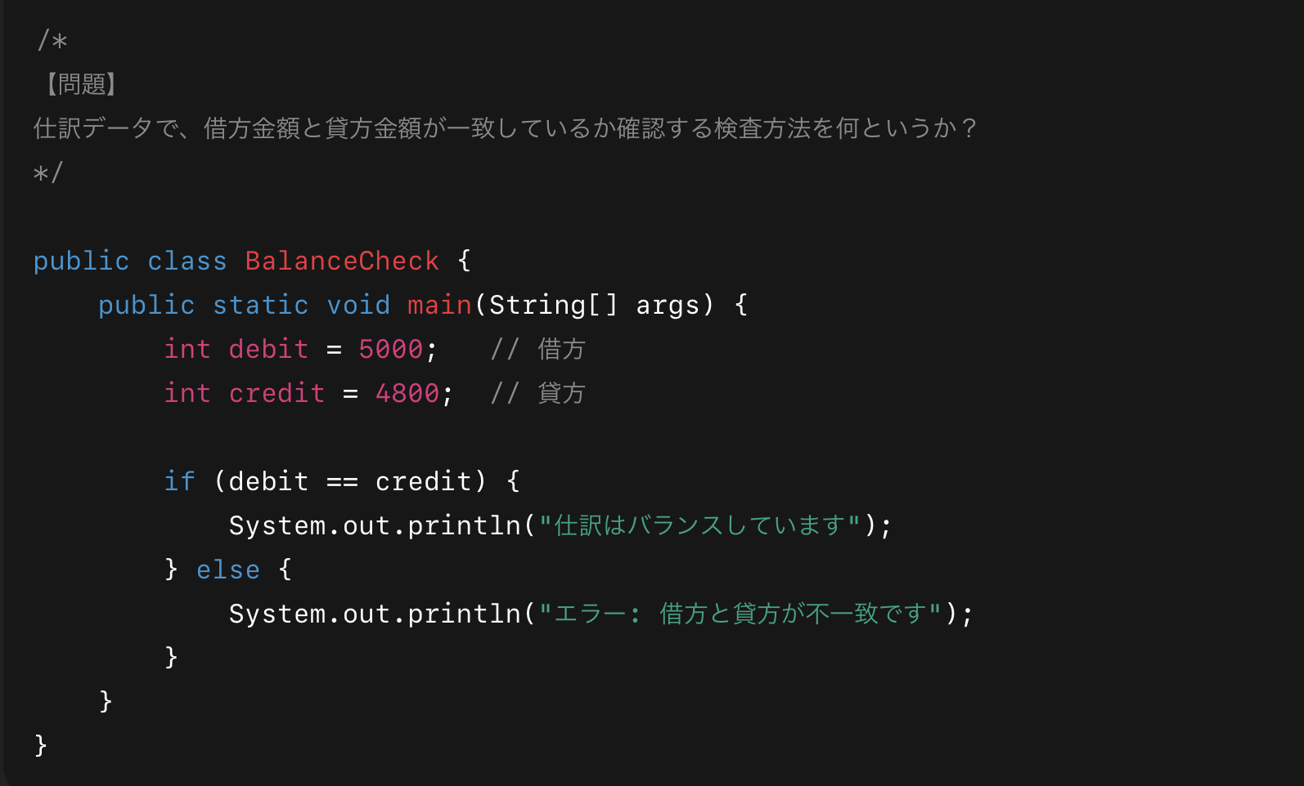

＜回答欄＞

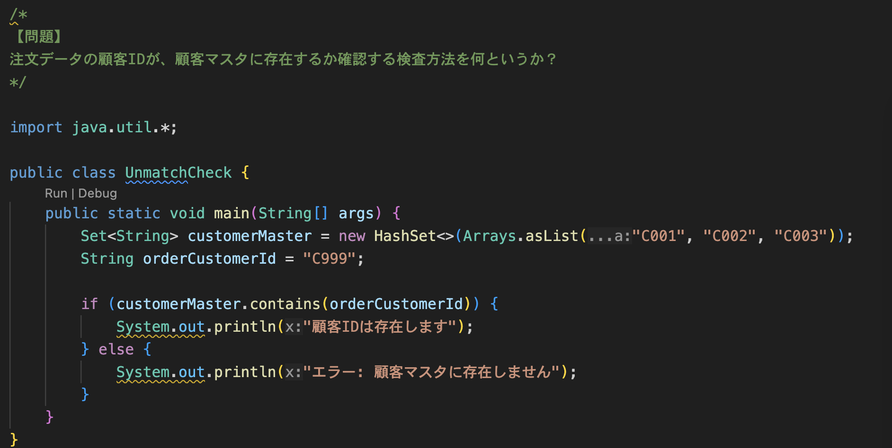
問題⑦

＜回答欄＞

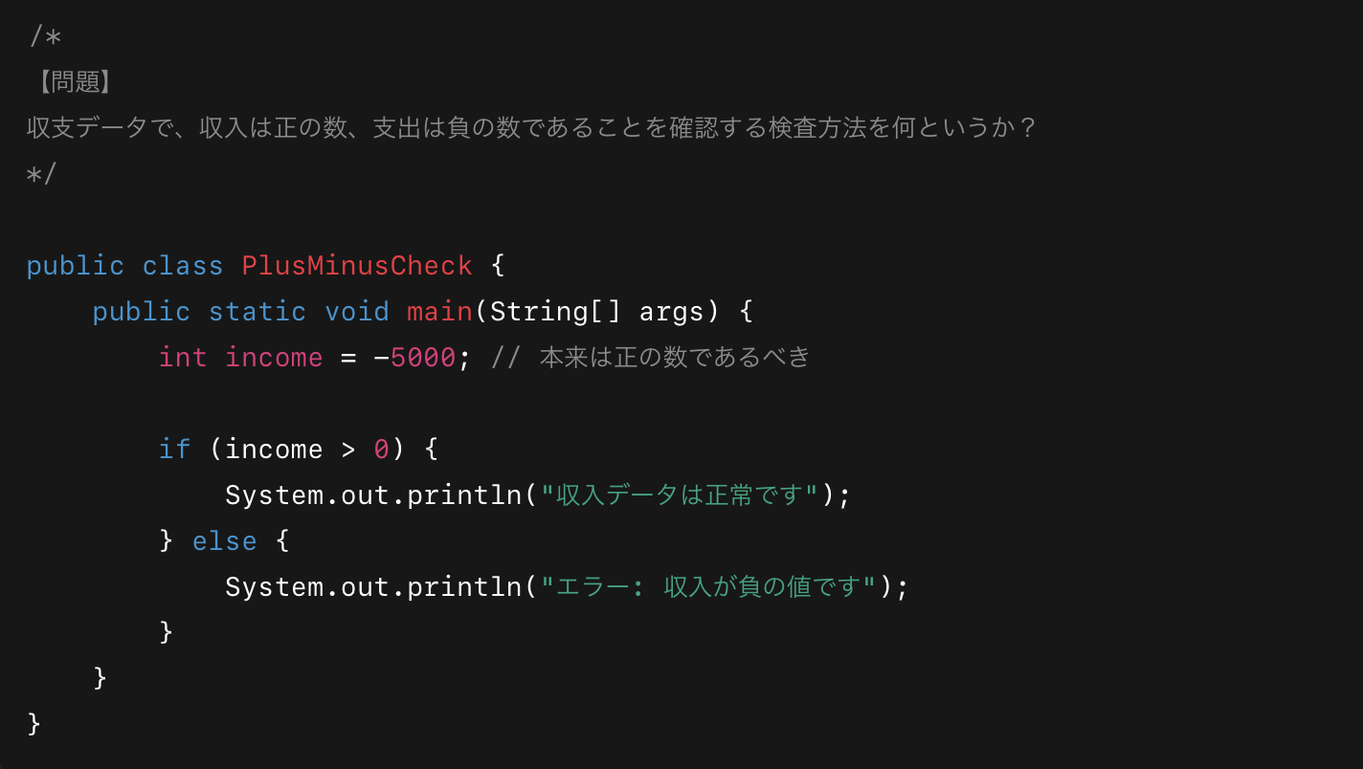
問題⑧

＜回答欄＞

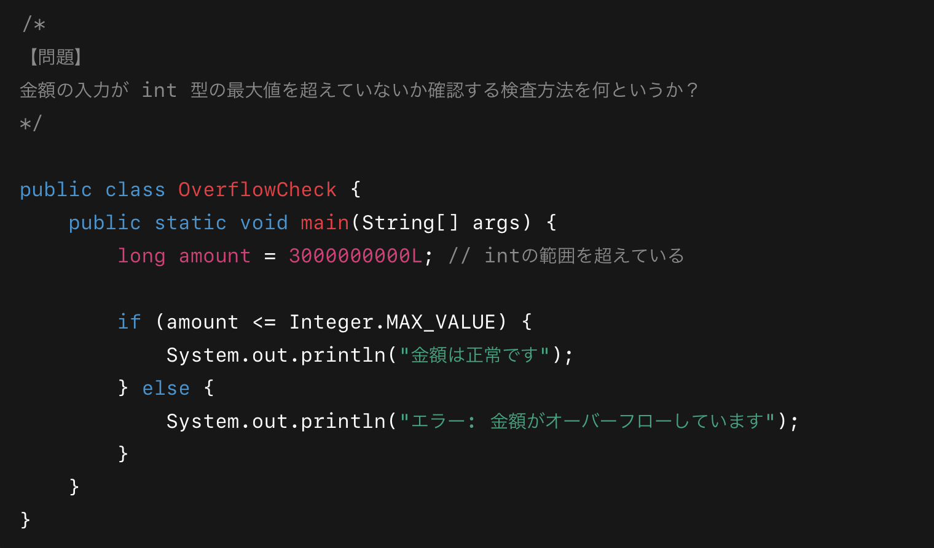
問題⑨

＜回答欄＞

問題⑩
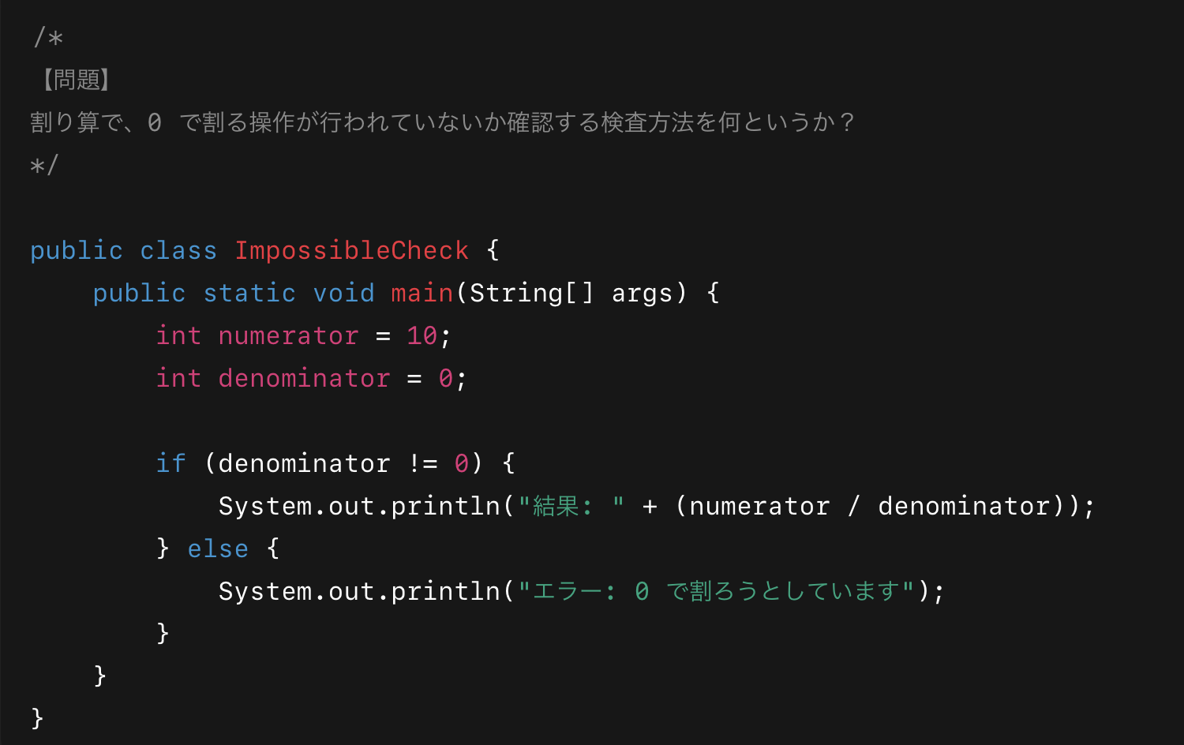

＜回答欄＞

演習2
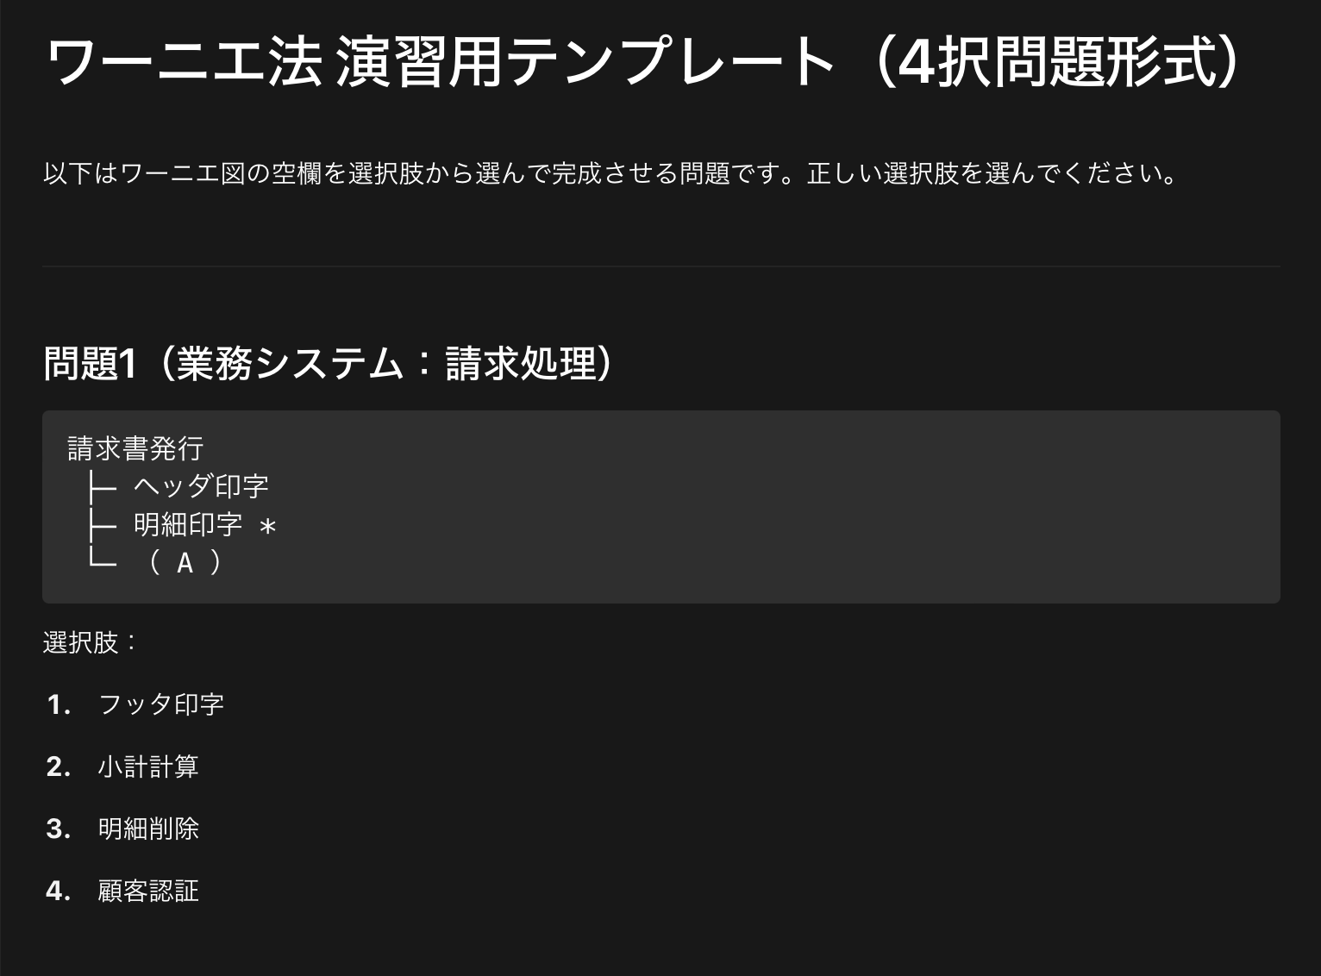

＜回答欄＞

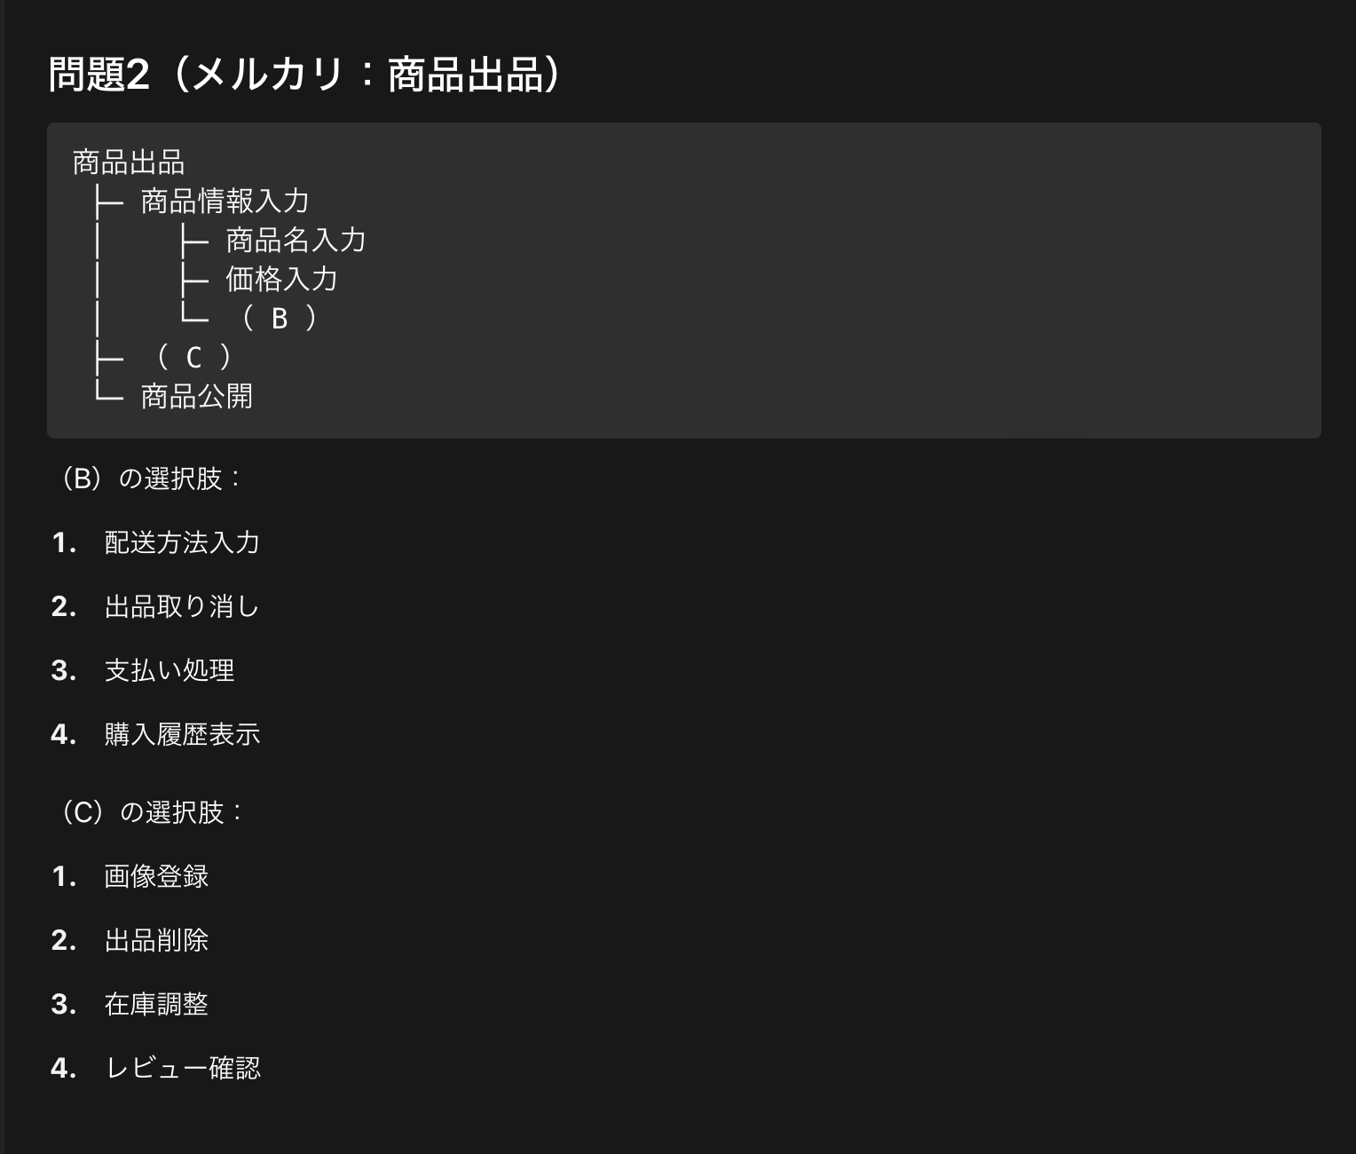

＜回答欄＞ | ＜回答欄＞

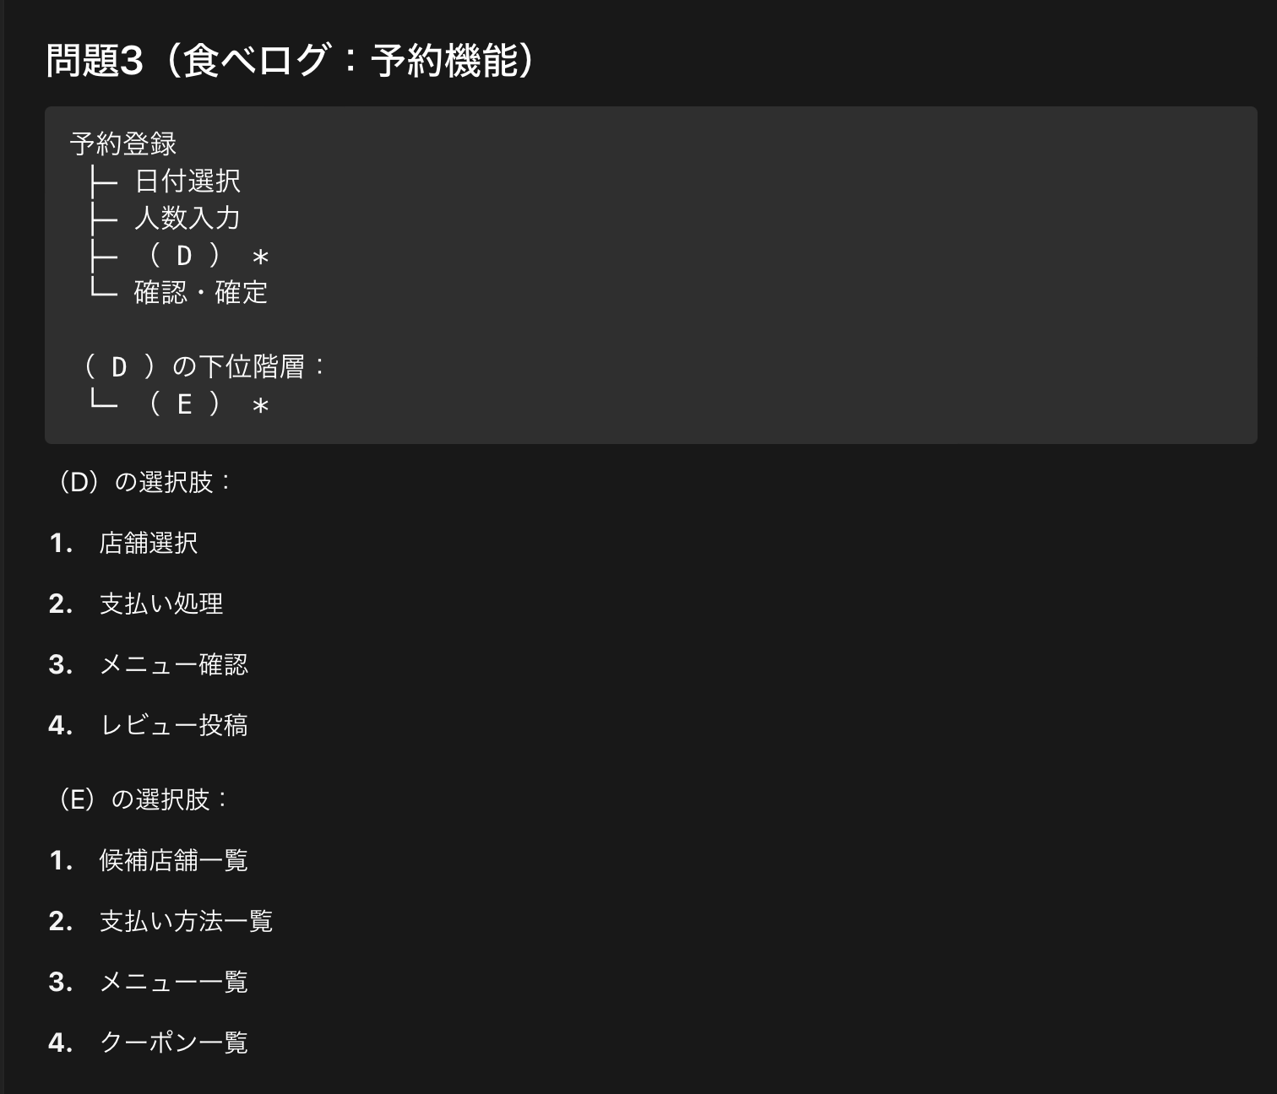

＜回答欄＞ | ＜回答欄＞

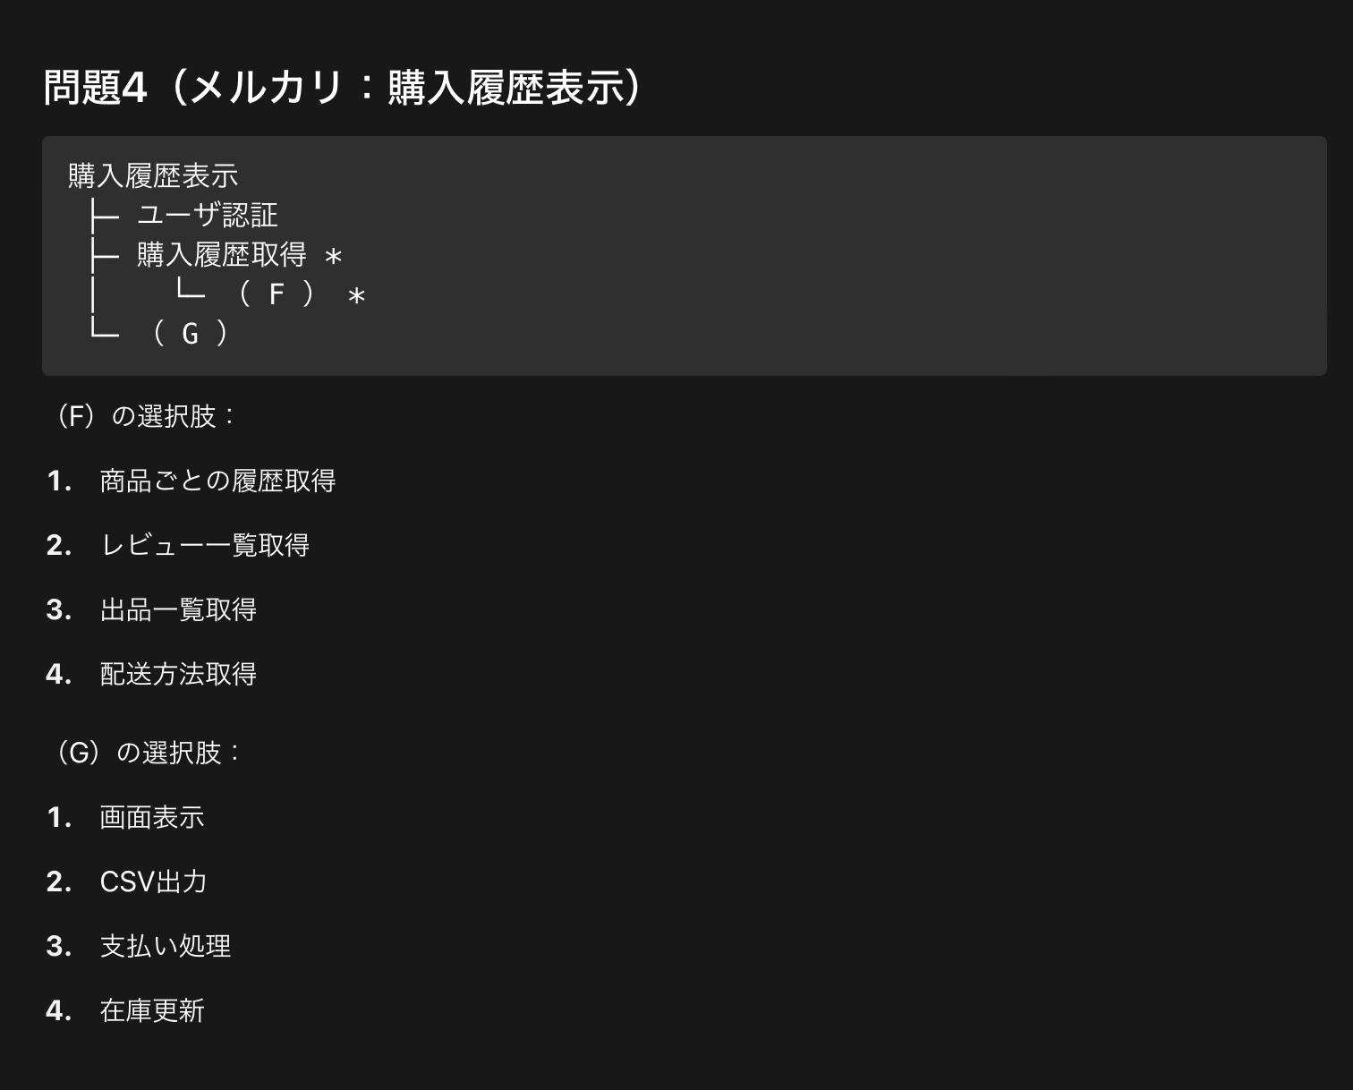

＜回答欄＞ | ＜回答欄＞

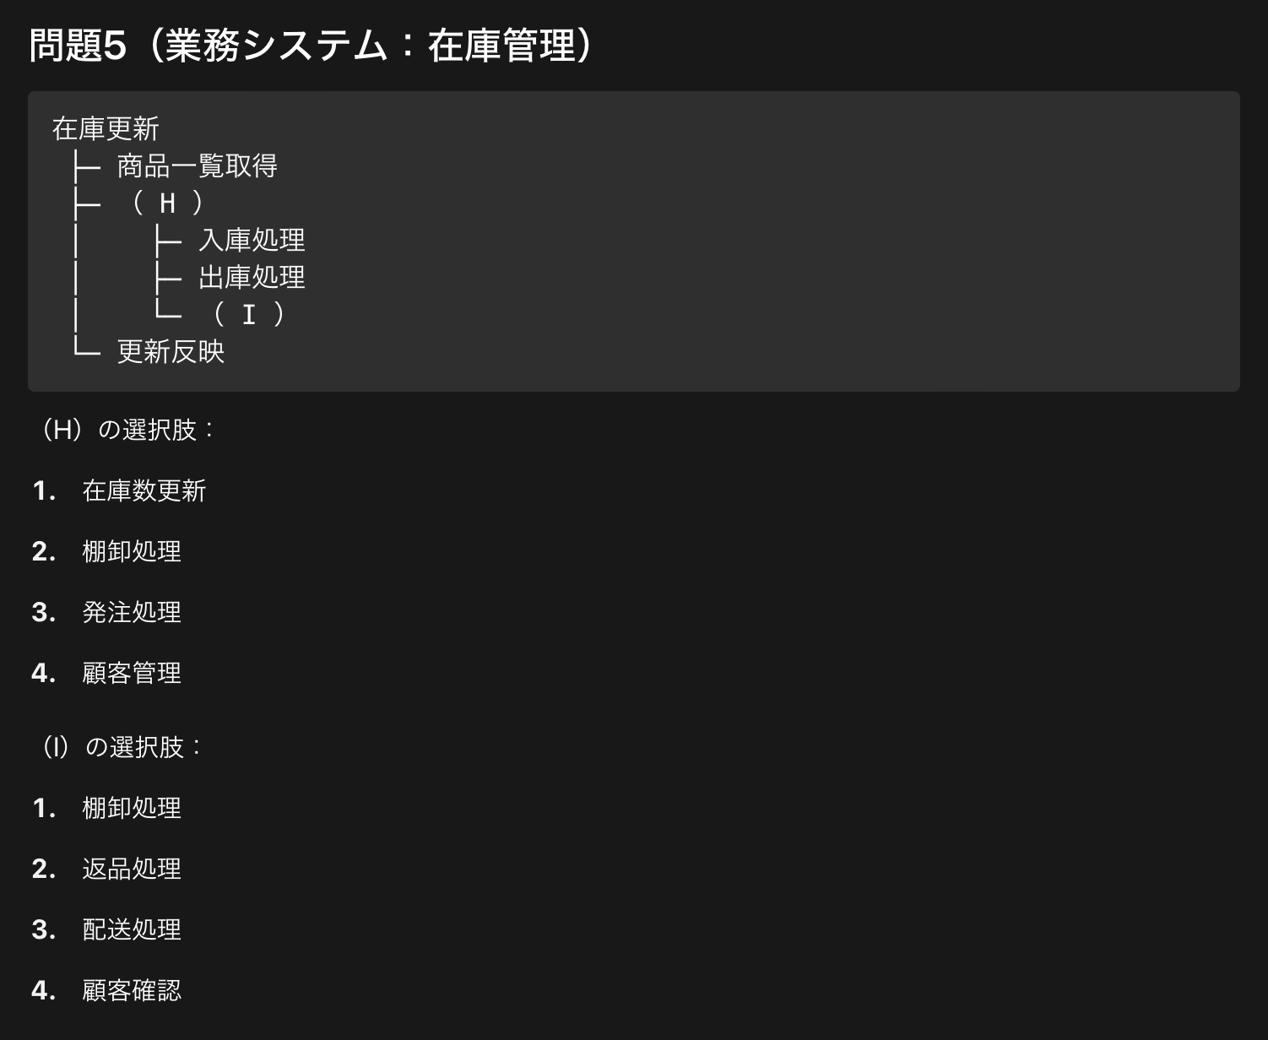

＜回答欄＞ | ＜回答欄＞

